信用交易
融资融券市场交易数据统计(2023-01-19)

标的证券 | 融资融券余额（亿元） | 融资余额（亿元） | 融券余额（亿元） | 融资买入额（亿元） | 融资融券规模变化（亿元） | 融资余额增幅(‰) | 融券余额增幅(%)
统计数据 | 15,305.57 | 14,363.57 | 942.01 | 512.24 | -20.69 | -1.62 | 0.27
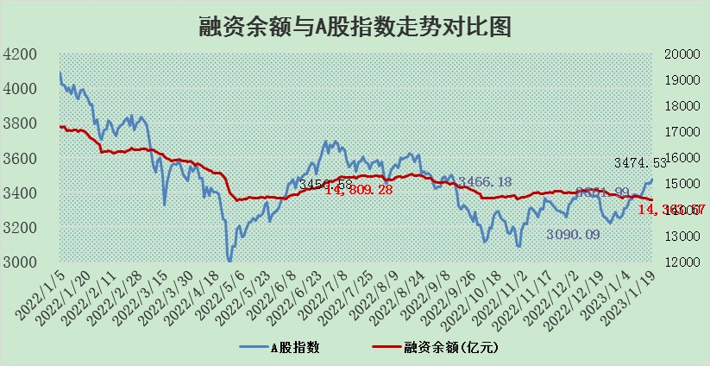

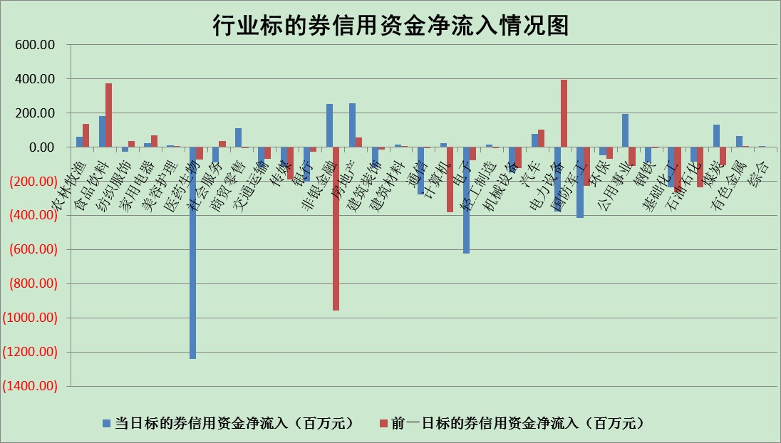

标的基金代码 | 标的基金简称 | 融资余额/市值(%) | 融资余额增幅(%) | 融资买入额/成交金额(%) | （融资余额净增额-融券余额净增额）/市值(‱) | 融券余额降幅(%) | ABS[（融资余额净增额-融券余额净增额）/市值净增额-1](%)
159902 | 华夏中小板ETF | 0.00 | 0.00 | 0.00 | 0.00 | 0.00 | 100.00
159915 | 易方达创业板ETF | 1.61 | 1.32 | 603.51 | 2.23 | 1.22 | 98.01
159919 | 嘉实沪深300ETF | 3.96 | -0.78 | 1.71 | -3.03 | 0.49 | 103.88
159920 | 华夏恒生ETF | 71.00 | -0.09 | 1.41 | -6.47 | -5.76 | 125.64
159922 | 嘉实中证500ETF | 0.35 | 0.35 | 41.13 | -8.35 | -2.41 | 109.45
159925 | 南方沪深300ETF | 0.01 | 0.00 | 0.00 | 0.00 | 0.00 | 100.00
159928 | 消费ETF | 0.73 | 5.29 | 26.20 | 4.06 | 2.33 | 111.10
159934 | 易方达黄金ETF | 467.83 | -0.10 | 1.62 | -46.24 | 0.00 | 216.46
159939 | 全指信息技术ETF | 0.66 | 2.44 | 13.09 | 3.21 | 63.45 | 98.57
159940 | 全指金融地产ETF | 0.13 | -2.41 | 0.00 | -0.32 | 0.00 | 100.44
159995 | 半导体芯片ETF | 1.67 | -0.89 | 266.59 | -0.99 | 4.26 | 100.47
159997 | 天弘中证电子ETF | 2.06 | 2.01 | 1.72 | 4.05 | -2.19 | 98.11
159998 | 天弘中证计算机主题ETF | 0.25 | 6.89 | 0.07 | 1.61 | 0.00 | 99.43
510050 | 华夏上证50ETF | 8.89 | 0.01 | 95.46 | 2.86 | 10.44 | 100.97
510180 | 华安上证180ETF | 0.45 | 0.24 | 1.50 | 0.06 | -3.04 | 99.85
510880 | 华泰柏瑞红利ETF | 0.21 | -7.40 | 0.31 | -1.59 | 93.88 | 101.80
510900 | 易方达恒生H股ETF | 102.46 | -0.35 | 1.54 | -36.03 | 0.00 | 29.40
511010 | 5年期国债ETF | 0.00 | 0.00 | 0.00 | 0.00 | 0.00 | 100.00
511380 | 可转债及可交换债券ETF | 9.26 | -2.07 | 3.17 | -19.56 | 0.00 | 447.67
512000 | 全指证券ETF | 5.85 | -1.31 | 15.15 | -7.20 | 1.56 | 105.19
512010 | 沪深300医药卫生ETF | 3.67 | -6.41 | 56.89 | -24.96 | 0.87 | 107.37
512070 | 沪深300非银ETF | 1.12 | -2.61 | 6.21 | -1.76 | 7.35 | 101.51
512400 | 南方中证申万有色金属ETF | 1.47 | 4.55 | 0.85 | 8.21 | 3.38 | 94.41
512580 | 广发中证环保产业ETF | 0.74 | 0.01 | 0.19 | 0.15 | 0.28 | 100.34
512660 | 国泰中证军工ETF | 3.05 | -0.91 | 17.07 | 5.42 | 19.95 | 97.51
512800 | 华宝中证银行ETF | 14.69 | -0.70 | 2.09 | -11.01 | -2.21 | 83.61
512980 | 广发中证传媒ETF | 1.16 | -0.14 | 99.03 | -0.17 | -1.11 | 100.08
515030 | 华夏中证新能源汽车ETF | 1.69 | 1.06 | 30.36 | 4.46 | 9.32 | 93.46
515050 | 华夏中证5G通信主题ETF | 1.55 | -0.69 | 46.23 | -1.24 | -2.14 | 101.18
515070 | 华夏中证人工智能ETF | 1.09 | -4.41 | 0.39 | -5.05 | 0.00 | 101.80
标的股票比较指标 |  | 融资余额/流通A股市值(%) | 融资余额增幅(%) | 融资买入额/成交金额(%) | （融资余额净增额-融券余额净增额）/流通A股市值(‱) | 融券余额降幅(%) | ABS[（融资余额净增额-融券余额净增额）/流通A股市值净增额-1](%)
前十名标的个股 |  | 仁东控股 | 信安世纪 | 外高桥 | 盛帮股份 | 吉翔股份 | 天益医疗
 |  | 莱茵生物 | 盛帮股份 | 中超控股 | 永信至诚 | 西力科技 | 盛帮股份
 |  | 数码视讯 | 华林证券 | 广汇汽车 | 路维光电 | 招标股份 | 金沃股份
 |  | 全柴动力 | 秦安股份 | 长江传媒 | 凯尔达 | 东方锆业 | 新莱应材
 |  | 亚通股份 | 星环科技 | 电投能源 | 英威腾 | 锦富技术 | 工大高科
 |  | 超捷股份 | 微电生理 | 莫高股份 | 皇氏集团 | 艾布鲁 | 新风光
 |  | 海兰信 | 台华新材 | 威孚高科 | 步步高 | 金冠电气 | 浙江建投
 |  | 中体产业 | 思科瑞 | 凯尔达 | 利和兴 | 申达股份 | 唯万密封
 |  | 尖峰集团 | 中科蓝讯 | 南模生物 | 美迪凯 | 贵州轮胎 | 霍普股份
 |  | 先惠技术 | 英威腾 | 金迪克 | 华康医疗 | 华兰股份 | 之江生物
后十名标的个股 |  | 泽达易盛 | 迈威生物 | 捷强装备 | 通达股份 | 永安行 | 德美化工
 |  | 飞科电器 | 通达股份 | 哈工智能 | 津荣天宇 | 亚泰集团 | 紫光股份
 |  | 岱美股份 | 新雷能 | 中航电测 | 五洲医疗 | 赛科希德 | 万润新能
 |  | 皇马科技 | 江阴银行 | 兴源环境 | 杰创智能 | 克来机电 | 浪潮软件
 |  | 中国人寿 | 四方光电 | 新动力 | 华立科技 | 华闻集团 | 雅本化学
 |  | 继峰股份 | 华立科技 | 泽达易盛 | 工大高科 | 华康医疗 | 中捷精工
 |  | 鸿路钢构 | 苏大维格 | 智明达 | 卓创资讯 | 法本信息 | 信邦智能 | ;
 |  | 晨光股份 | 美好医疗 | 苏泊尔 | 凡拓数创 | 国盛金控 | 中超控股
 |  | 奕瑞科技 | 创耀科技 | 美克家居 | 同益中 | 北信源 | 运达股份
 |  | 宁沪高速 | 五洲医疗 | 搜于特 | 山西证券 | 华林证券 | 力量钻石
说明：1.以上普通交易数据和信用交易数据皆以交易日收盘后数据为基准；2.上述标的证券总数据只计算标的证券市场总数据，不包括从标的证券中调出去标的证券数据，所以与交易所公布的总值略有不同； 3.上述行业采用申万一级行业分类；4.以上标的基金和标的个股中比较的6个指标值中：前5个（从左至右）为正向指标，值越大排名越靠前；第6个为逆向指标，值越小，排名越靠前；5.第6个指标中ABS[]表示求绝对值，其主要用于考量信用资金相对净流入对股价相对净变化的贡献程度；6.数据来源：wind，交易所。

 | 证券代码 | 新增融资余额 | 融资买入额 | 融资买入增幅前10
远大智能 | 002689 | 28175353 | 42268582 | 199%
亚太股份 | 002284 | 21555247 | 34242865 | 82%
赛诺医疗 | 688108 | 72122899 | 101076547 | 78%
湖南发展 | 000722 | 66023557 | 137112987 | 75%
柘中股份 | 002346 | 14584119 | 36845980 | 58%
国城矿业 | 000688 | 24683149 | 48240585 | 54%
兆新股份 | 002256 | 1985058 | 4066269 | 52%
凯美特气 | 002549 | 33806472 | 61340055 | 52%
华昌达 | 300278 | 13474542 | 19303225 | 48%
新华联 | 000620 | 27311937 | 39201759 | 43%

 | 证券代码 | 新增融资余额 | 融资买入额 | 融资买入增幅前10
兔宝宝 | 002043 | 73310337 | 89923983 | 334%
捷昌驱动 | 603583 | 26026415 | 31686727 | 262%
湘财股份 | 600095 | 94196837 | 132280449 | 252%
中谷物流 | 603565 | 49103883 | 60098371 | 234%
中青宝 | 300052 | 24215352 | 31377809 | 98%
顾家家居 | 603816 | 138518545 | 188424210 | 78%
喜临门 | 603008 | 31503289 | 48351944 | 77%
财信发展 | 000838 | 10831830 | 17666790 | 74%
苏州银行 | 002966 | 10578096 | 19143736 | 72%
金诚信 | 603979 | 23858538 | 36098133 | 60%

